概要説明
概要説明

 | ■CPRI中間装置とは
 |  | 4G基地局(BDE)と光張出し無線装置(RE)の間に中間装置を設定して5G基地局(BDE-EX)を接続できるようにすることで、既存設備を利用して5G運用を可能とするための装置。
 |  | 4Gと5GではBDE-RE間I/Fの規格が異なる(4G：CPRI、5G：eCPRI)ため、中間装置で差分を吸収する(5GのI/Fを4Gに読み替えて通信する)。

 | ■システム構成イメージ

インターネット

5G コアネットワーク
4G コアネットワーク

 |  |  |  |  |  |  | 用語説明

BDE-EX(NR)
BDE
 |  |  |  |  |  |  | BDE：Base station Digital processing Equipment
 |  |  |  |  |  |  | 基地局の無線制御部装置のこと

①eCPRI
②CPRI
 |  |  |  |  |  |  | CPRI：Common Public Radio Interface
 |  |  |  |  |  |  | 基地局の無線制御部装置(BDE)と無線部装置(RE)間の通信I/Fの名称

O-RAN C/U/S/M-Plane
U/C&M-Plane
 |  |  |  |  |  |  | ORAN：Open Radio Access Network
 |  |  |  |  |  |  | オープンな仕様の無線アクセスネットワーク
 |  |  |  |  |  |  | CPRIではネットワーク層のデータがベンダ毎に異なり、複数社の機器を導入し辛いという背景より、標準化された仕様。
CPRI中間装置

ユニット

①CPRI
②CPRI

FHM
FHM無し構成もあり得る
 |  |  |  |  |  |  | FHM：FrontHaul Multiplexer
 |  |  |  |  |  |  | フロントホール分配装置
 |  |  |  |  |  |  | 基地局の無線制御部装置(BDE)と無線部装置(RE)間の回線を複数に分配するための装置

RE
RE
 |  |  |  |  |  |  | RE：Radio Equipment
 |  |  |  |  |  |  | 基地局の無線部装置のこと

 |  |  |  | 基地局アンテナ | 基地局アンテナ
 |  |  |  |  |  | ※アルチザ)鈴木様資料より

 | ■ソフト構成イメージ

Base soft PF => 4G-FHM

4G-BDEから CPRI/HDLC
4G-Reへ CPRI/HDLC

Netconf (Yuma)
Base soft PF => 5G-DU メッセージ解釈
5G=>4Gへ メッセージ載せ替え

4G/5G-装置制御
5G-CUから
E-CPRI/M-Plane

中間装置制御

 |  |  |  |  |  |  |  |  | 用語説明
Base soft PF => 5G-DU
Wind River Linux
 |  |  |  |  |  |  |  |  | 5G-DU
 |  |  |  |  |  |  |  |  | 4GのBDEが、5GではCU/DU/RUとアーキテクチャが変更されている
 |  |  |  |  |  |  |  |  | BDE≒CU+DUのイメージ
流用・改造
Zynq ARM Cortex A53 SOC
新規
 |  |  |  |  |  |  |  |  | CU：Central Unit、集約ノード
 |  |  |  |  |  |  |  |  | DU：Distributed Unit、分散ノード

有償MW/OS

 |  |  |  |  |  |  |  | M&C)坂本様資料より

 |  |  | 5G基地局(分散ノード：DU)のOSやMWに、REとの中継装置である4Gのフロントホール分配装置(FHM)のソフトを載せ、新規機能(メッセージ読み替え、中間装置監視制御等)と差分の改造を行う。

 | ■想定スケジュール

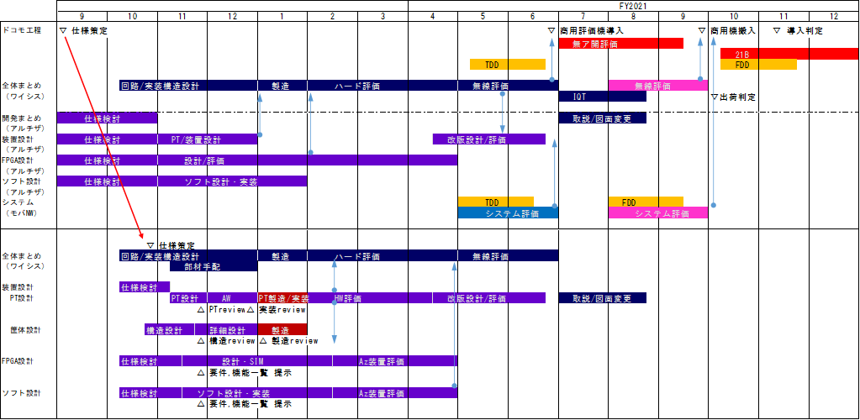

 |  | ソフト開発工程毎の詳細スケジュールはこれから検討ですが、2021年4末までに装置の評価が完了する必要があります。
 |  | その他チェックポイントは、2020年2月中旬にHW評価のため最低限起動するソフトの提供などがあります。

